心律 Heart Rate
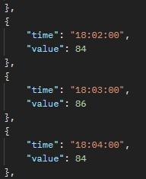
中文說明 | 英文名稱 | 資料類型 | 備註
時間 | time | String
心律數值 | heart_rate | Integer | (數字或字串應該都行)

卡路里 Calories
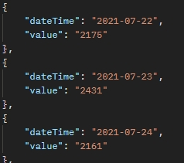
中文說明 | 英文名稱 | 資料類型 | 備註
時間 | time | String
累積消耗卡路里 | calories | Integer | (數字或字串應該都行)

步數 Steps
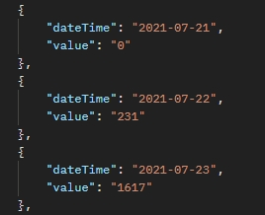
中文說明 | 英文名稱 | 資料類型 | 備註
時間 | time | String
步數 | steps | Integer | (數字或字串應該都行)

距離 Distance
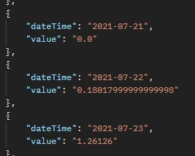
中文說明 | 英文名稱 | 資料類型 | 備註
時間 | time | String
距離 | distance | double | (單位公里，有些數值超長要四捨五入)

